Blad1
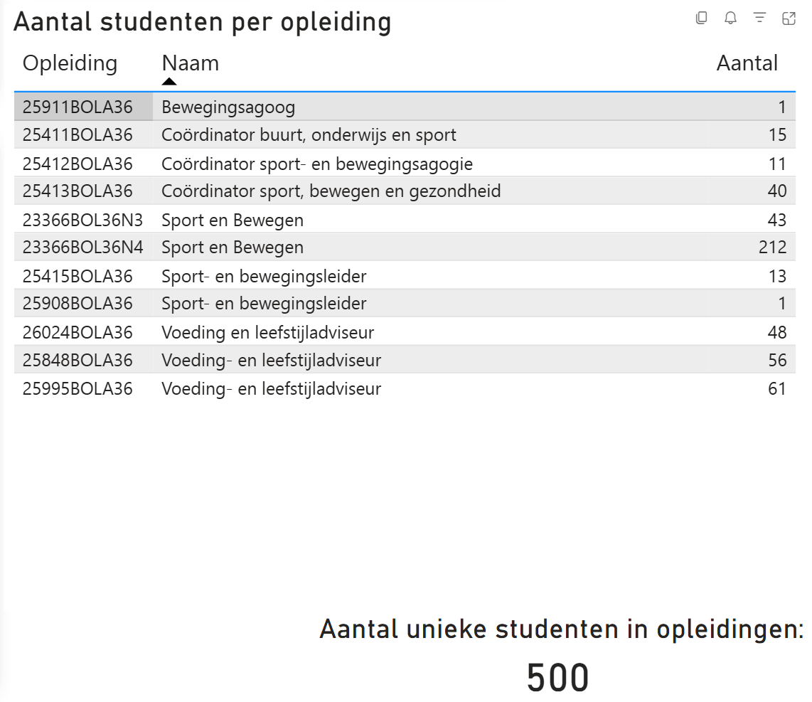
Onderdeel | Bedrag | Aantal studenten | Team
Autotechniek | € 1,700.84 | 974 | LD Motorvoertuigen, Carr & Tweew techn
Beveiligingsdienst | € 14,107.66 | 335 | HA Orde & Veiligheid
Bouw | € 13,931.55 | 593 | KB Bouw
Defensie - VEVA | € 592.80 | 349 | HB Defensie
Doktersassistent | € 27.24 | 190 | CD Doktersassistent
Elektrotechniek & Instrumentatie | € 4,512.46 | 617 | KH Installeren
Engineering & Proces | € 132.56 | 441 | KF Engineering & Procestechniek
International Motorsportstudies | € 1,333.34 | 70 | LD Motorvoertuigen, Carr & Tweew techn
Luchtvaarttechniek | € 2,567.78 | 229 | LA Luchtvaarttechniek
Motorvoertuigen | € 4,741.59 | 347 | LD Motorvoertuigen, Carr & Tweew techn
Orde & Veiligheid | € 9,371.35 | 335 | HA Orde en Veiligheid
Sport & Recreatie | € 3,166.12 | 336 | FA Sport & Bewegen
Sport, Bewegen & Leefstijl | € 3,479.07 |  | zie overzichtje hiernaast
Tandartsassistent | € 470.66 | 227 | CC Tandartsassistent
Travel, Leisure & Hospitality | € 246.46 | 251 | AB Travel, Leisure & Hospitality
Verf | € 1,570.41 | 226 | KA Verf & Applicatie
Voeding & Leefstijl | € 1,996.45 | 164 | FA Sport & Bewegen

